君哲体育
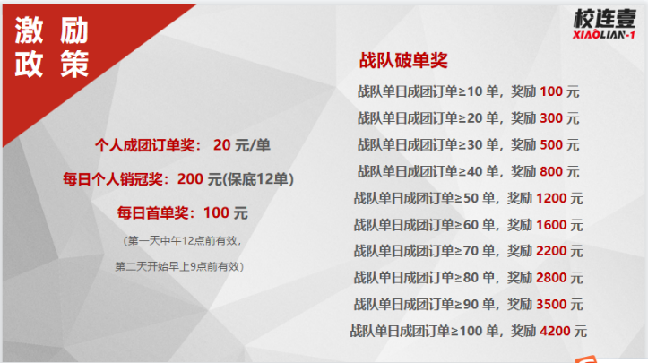
开团
校区 | 老师 | 累计开团 | 2022-08-23 | 2022-08-24 | 2022-08-25 | 2022-08-26
君哲体育 | 刘根 | 0 | 0 | 0 | 0 | 0
 | 谢老师 | 0 | 0 | 0 | 0 | 0
 | 周明智 | 6 | 6 | 0 | 0 | 0
 | 谢伟明 | 5 | 0 | 0 | 5 | 0
 | 王稳 | 3 | 0 | 0 | 0 | 3
 | 刘爽 | 0 | 0 | 0 | 0 | 0
 | 叶玉金 | 0 | 0 | 0 | 0 | 0
 | 黄云钰 | 0 | 0 | 0 | 0 | 0
 | 黄文校 | 0 | 0 | 0 | 0 | 0
 | 陈小龙 | 2 | 0 | 0 | 0 | 2
 | 黄伸桃 | 0 | 0 | 0 | 0 | 0
 | 黄浩 | 4 | 0 | 4 | 0 | 0
 | 钟发政 | 0 | 0 | 0 | 0 | 0
 | 袁作力 | 0 | 0 | 0 | 0 | 0
 | 黄贵宁 | 0 | 0 | 0 | 0 | 0
 | 朝乾夕惕 | 0 | 0 | 0 | 0 | 0
 | 余益钿 | 0 | 0 | 0 | 0 | 0
 | 林冲 | 0 | 0 | 0 | 0 | 0
 | 合计 | 20 | 6 | 4 | 5 | 5

成团
校区 | 老师 | 累计成团 | 2022-08-23 | 2022-08-24 | 2022-08-25 | 2022-08-26
君哲体育 | 刘根 | 0 | 0 | 0 | 0 | 0
 | 谢老师 | 0 | 0 | 0 | 0 | 0
 | 周明智 | 0 | 0 | 0 | 0 | 0
 | 谢伟明 | 3 | 0 | 3 | 0 | 0
 | 王稳 | 0 | 0 | 0 | 0 | 0
 | 刘爽 | 5 | 0 | 0 | 5 | 0
 | 叶玉金 | 5 | 0 | 0 | 0 | 0
 | 黄云钰 | 0 | 0 | 0 | 0 | 0
 | 黄文校 | 0 | 0 | 0 | 0 | 0
 | 陈小龙 | 0 | 0 | 0 | 0 | 0
 | 黄伸桃 | 0 | 0 | 0 | 0 | 0
 | 黄浩 | 0 | 0 | 0 | 0 | 0
 | 钟发政 | 0 | 0 | 0 | 0 | 0
 | 袁作力 | 0 | 0 | 0 | 0 | 0
 | 黄贵宁 | 0 | 0 | 0 | 0 | 0
 | 朝乾夕惕 | 0 | 0 | 0 | 0 | 0
 | 余益钿 | 0 | 0 | 0 | 0 | 0
 | 林冲 | 0 | 0 | 0 | 0 | 0
 | 合计 | 13 | 0 | 3 | 5 | 0

 |  | 活动每日奖励明细
 |  | 日期 | 8.23 | 8.24 | 8.25 | 8.26
 |  | 首单奖/100元 | / | / | / | /
 |  | 个人单日销冠奖12+ | / | / | / | /
 |  | 校区单日破单奖10+ | / | / | / | /
 |  | 合计 | 0 | 0 | 0 | 0
 |  | -
 |  | 已发放 |  | 未发放 | 合计
 |  | 0 |  | 0 | 0

